圖表索引
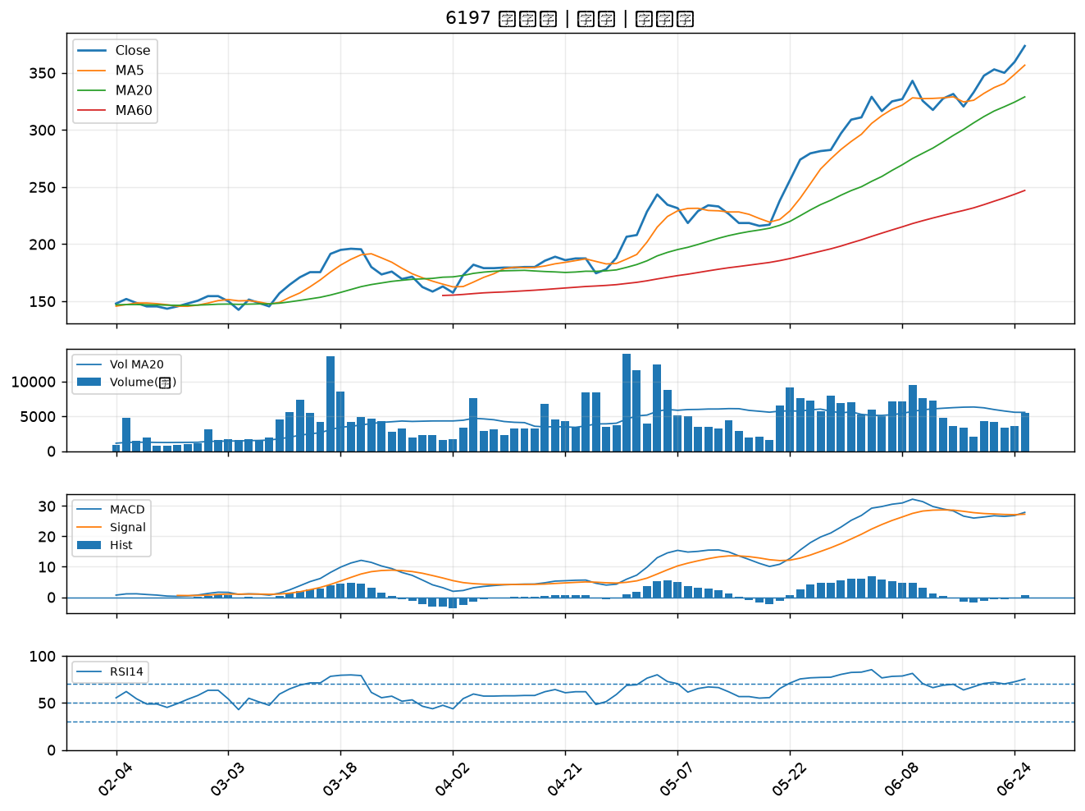
股票代號 | 股票名稱 | 市場 | 買進觀察分級 | 主力突破分數 | 圖表路徑
8932 | 智通* | 上櫃 | A級 | 7 | output/charts/20260625/8932_智通*.png
8105 | 凌巨 | 上市 | A級 | 6 | output/charts/20260625/8105_凌巨.png
5210 | 寶碩 | 上櫃 | A級 | 6 | output/charts/20260625/5210_寶碩.png
6271 | 同欣電 | 上市 | A級 | 5 | output/charts/20260625/6271_同欣電.png
1326 | 台化 | 上市 | A級 | 5 | output/charts/20260625/1326_台化.png
2363 | 矽統 | 上市 | A級 | 5 | output/charts/20260625/2363_矽統.png
5880 | 合庫金 | 上市 | A級 | 5 | output/charts/20260625/5880_合庫金.png
8046 | 南電 | 上市 | A級 | 5 | output/charts/20260625/8046_南電.png
6757 | 台灣虎航 | 上市 | A級 | 5 | output/charts/20260625/6757_台灣虎航.png
3479 | 安勤 | 上櫃 | A級 | 5 | output/charts/20260625/3479_安勤.png
1515 | 力山 | 上市 | A級 | 5 | output/charts/20260625/1515_力山.png
6129 | 普誠 | 上櫃 | A級 | 5 | output/charts/20260625/6129_普誠.png
6139 | 亞翔 | 上市 | A級 | 4 | output/charts/20260625/6139_亞翔.png
1301 | 台塑 | 上市 | A級 | 4 | output/charts/20260625/1301_台塑.png
2886 | 兆豐金 | 上市 | A級 | 4 | output/charts/20260625/2886_兆豐金.png
8071 | 能率網通 | 上櫃 | A級 | 4 | output/charts/20260625/8071_能率網通.png
3402 | 漢科 | 上櫃 | A級 | 4 | output/charts/20260625/3402_漢科.png
6409 | 旭隼 | 上市 | A級 | 4 | output/charts/20260625/6409_旭隼.png
7777 | 能率亞洲 | 上櫃 | A級 | 3 | output/charts/20260625/7777_能率亞洲.png
2404 | 漢唐 | 上市 | A級 | 3 | output/charts/20260625/2404_漢唐.png
3596 | 智易 | 上市 | A級 | 3 | output/charts/20260625/3596_智易.png
2425 | 承啟 | 上市 | A級 | 3 | output/charts/20260625/2425_承啟.png
1434 | 福懋 | 上市 | A級 | 3 | output/charts/20260625/1434_福懋.png
6901 | 鑽石投資 | 上市 | B級 | 5 | output/charts/20260625/6901_鑽石投資.png
6127 | 九豪 | 上櫃 | B級 | 4 | output/charts/20260625/6127_九豪.png
1313 | 聯成 | 上市 | B級 | 4 | output/charts/20260625/1313_聯成.png
1229 | 聯華 | 上市 | B級 | 4 | output/charts/20260625/1229_聯華.png
6270 | 倍微 | 上櫃 | B級 | 4 | output/charts/20260625/6270_倍微.png
6213 | 聯茂 | 上市 | B級 | 4 | output/charts/20260625/6213_聯茂.png
6197 | 佳必琪 | 上市 | B級 | 3 | output/charts/20260625/6197_佳必琪.png

8932 智通*｜A級
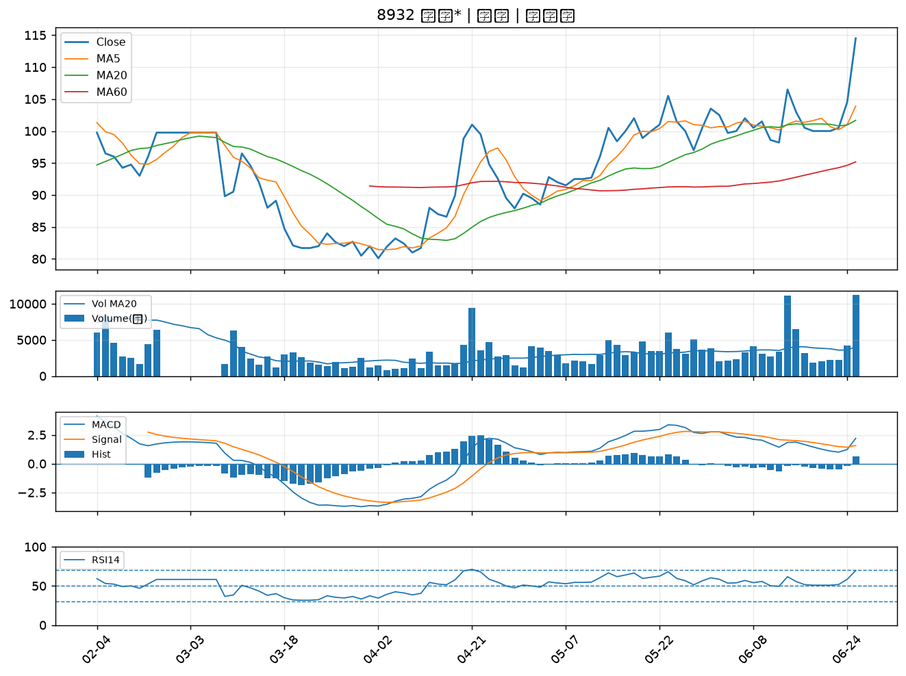

8105 凌巨｜A級
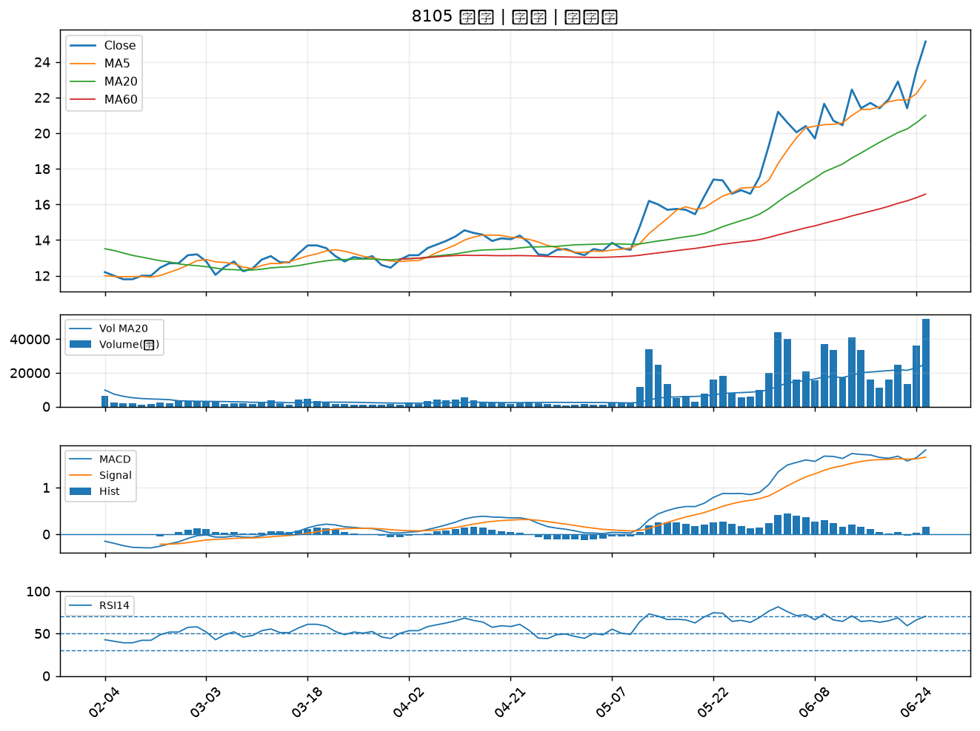

5210 寶碩｜A級
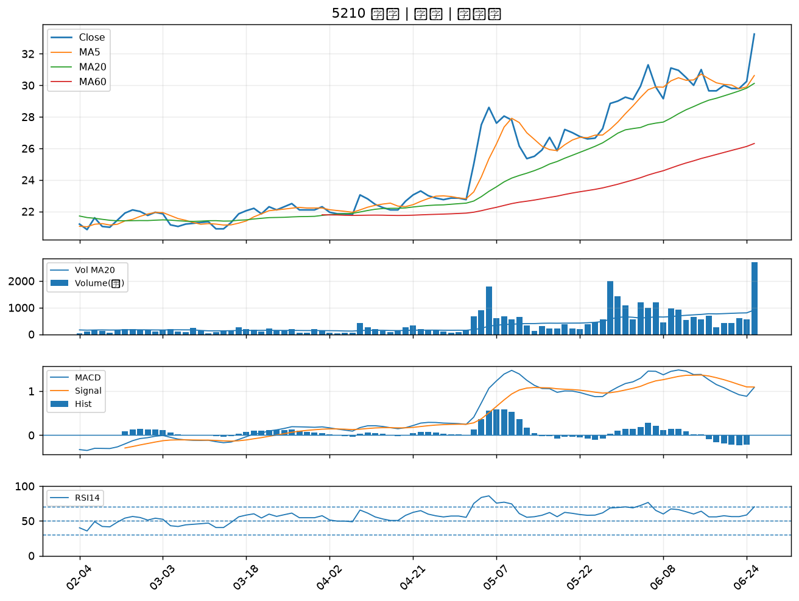

6271 同欣電｜A級
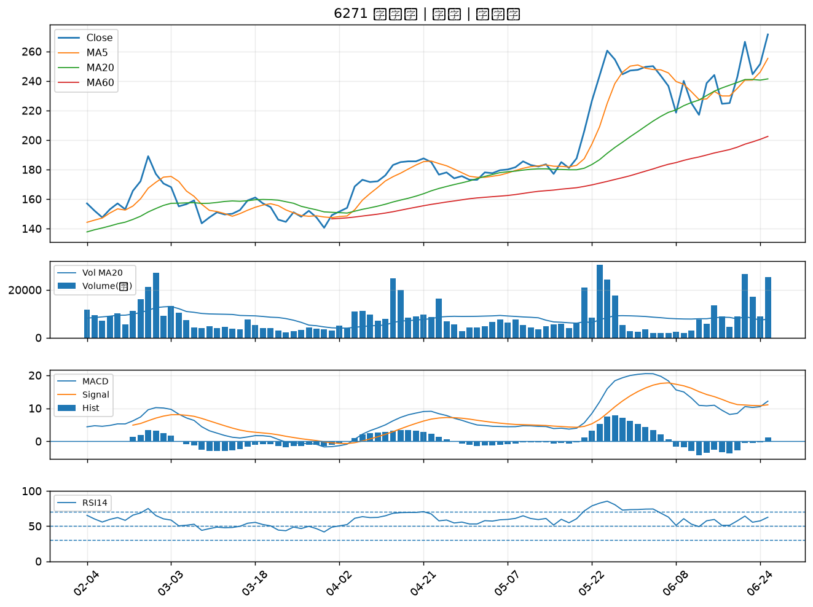

1326 台化｜A級
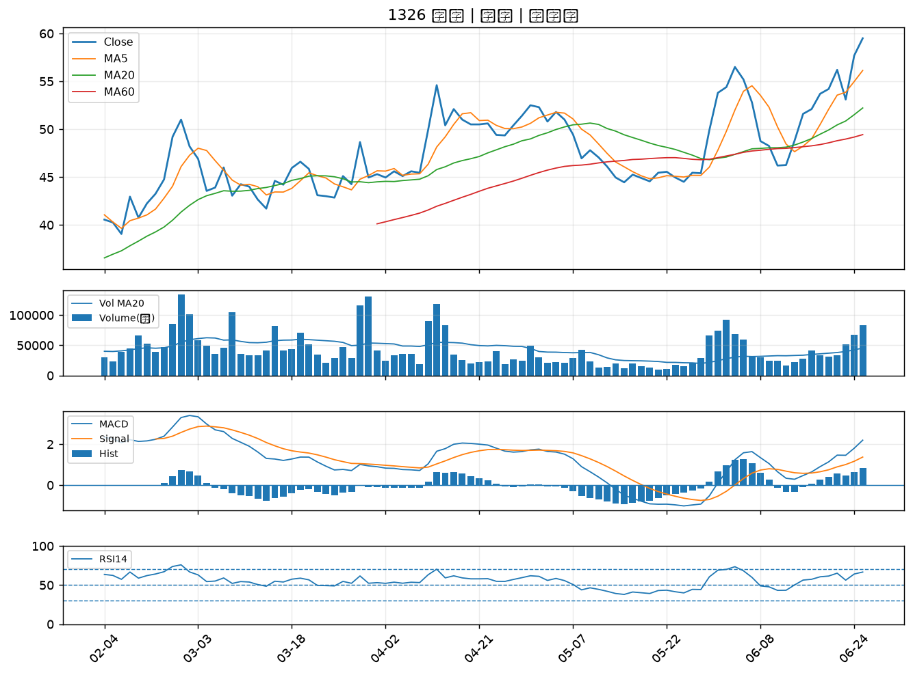

2363 矽統｜A級
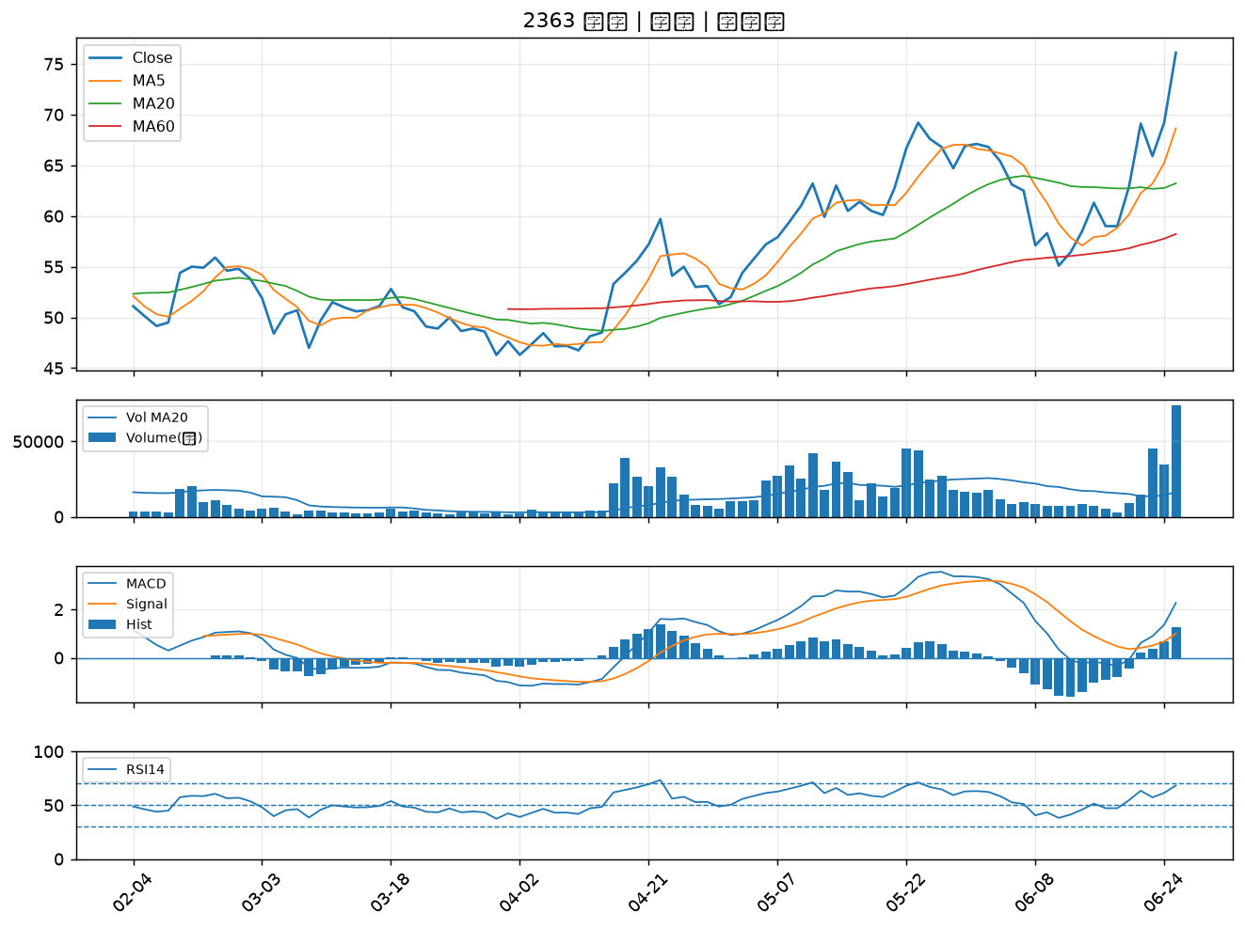

5880 合庫金｜A級
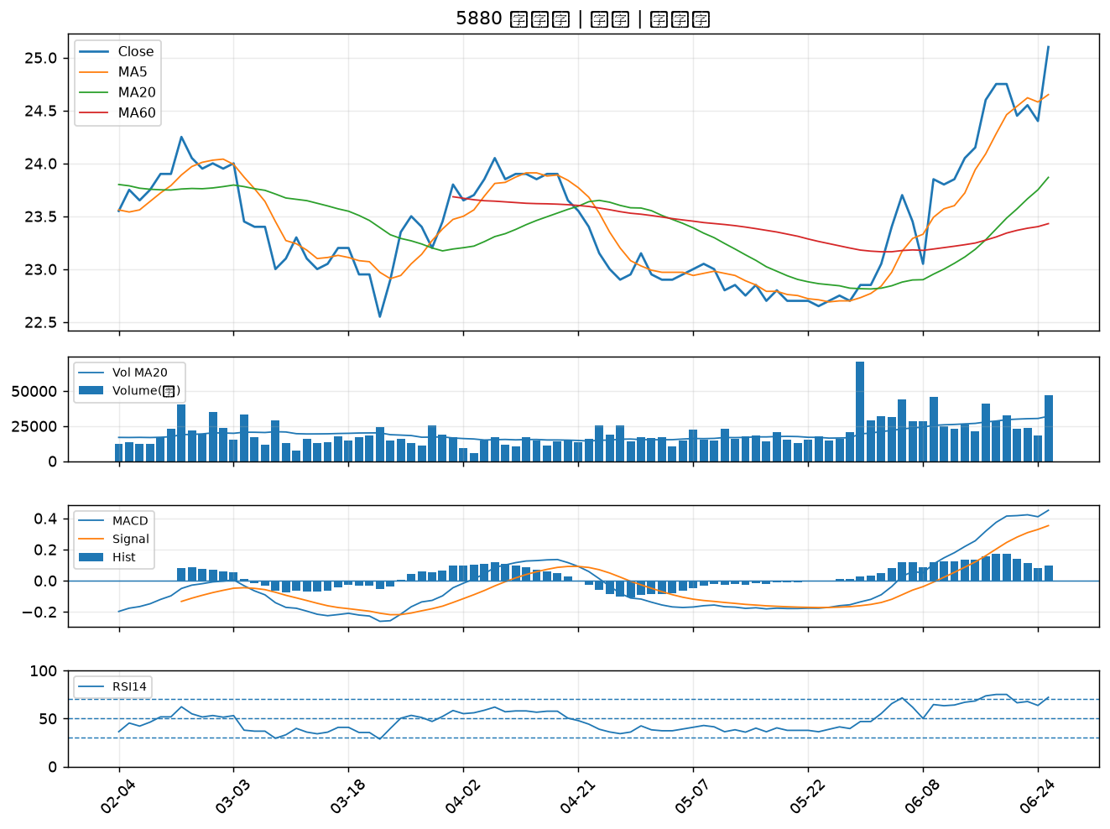

8046 南電｜A級
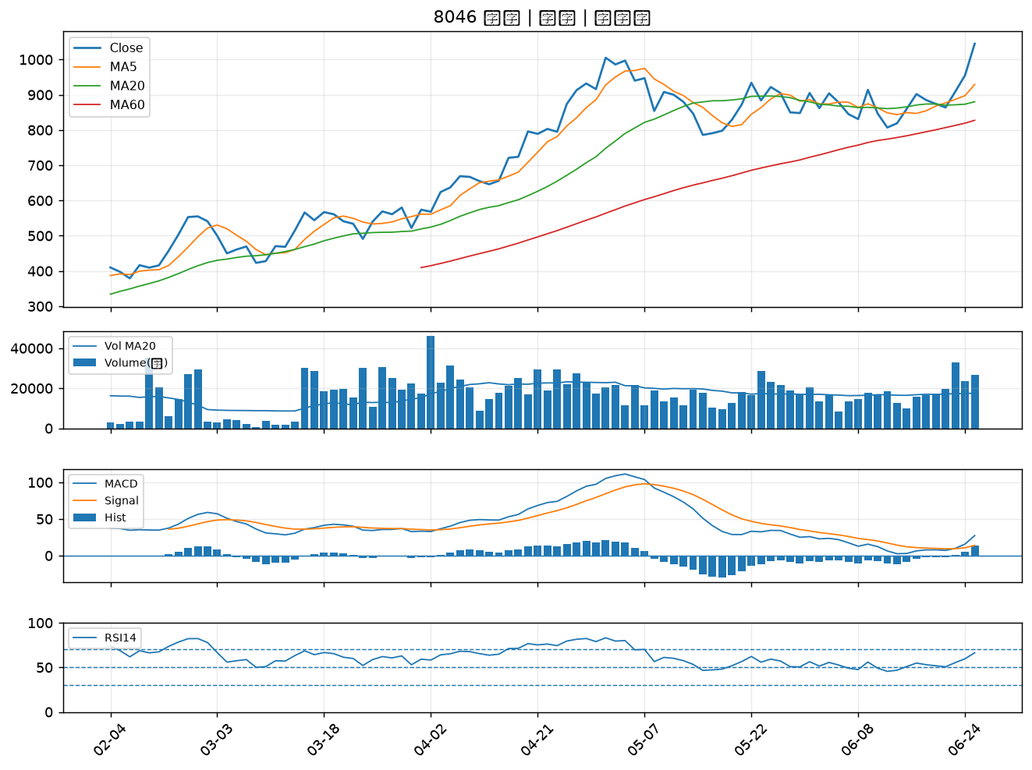

6757 台灣虎航｜A級
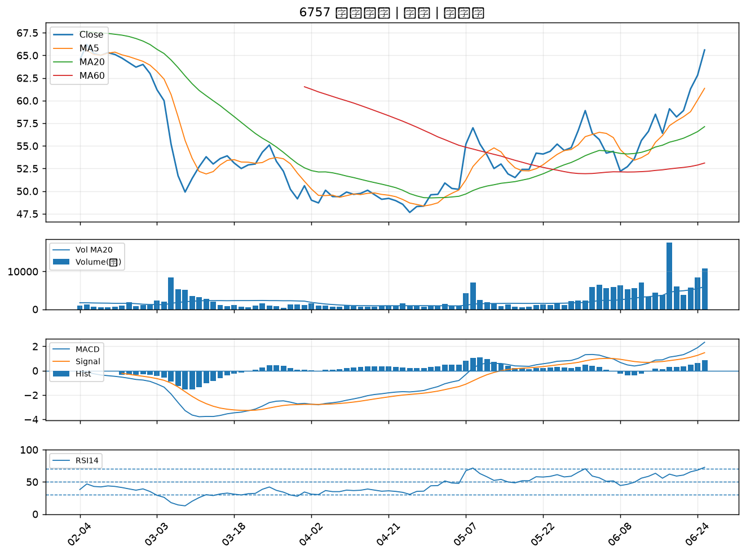

3479 安勤｜A級
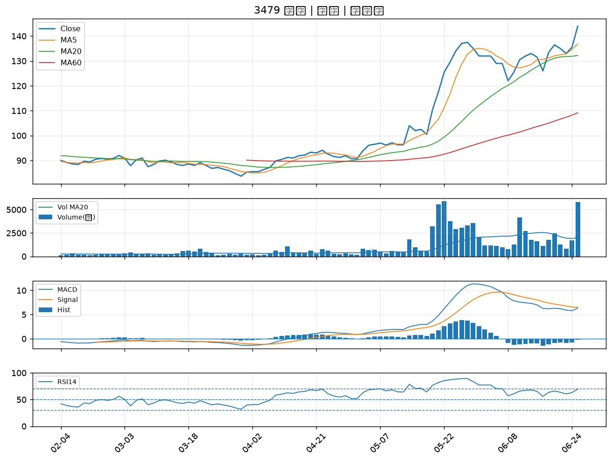

1515 力山｜A級
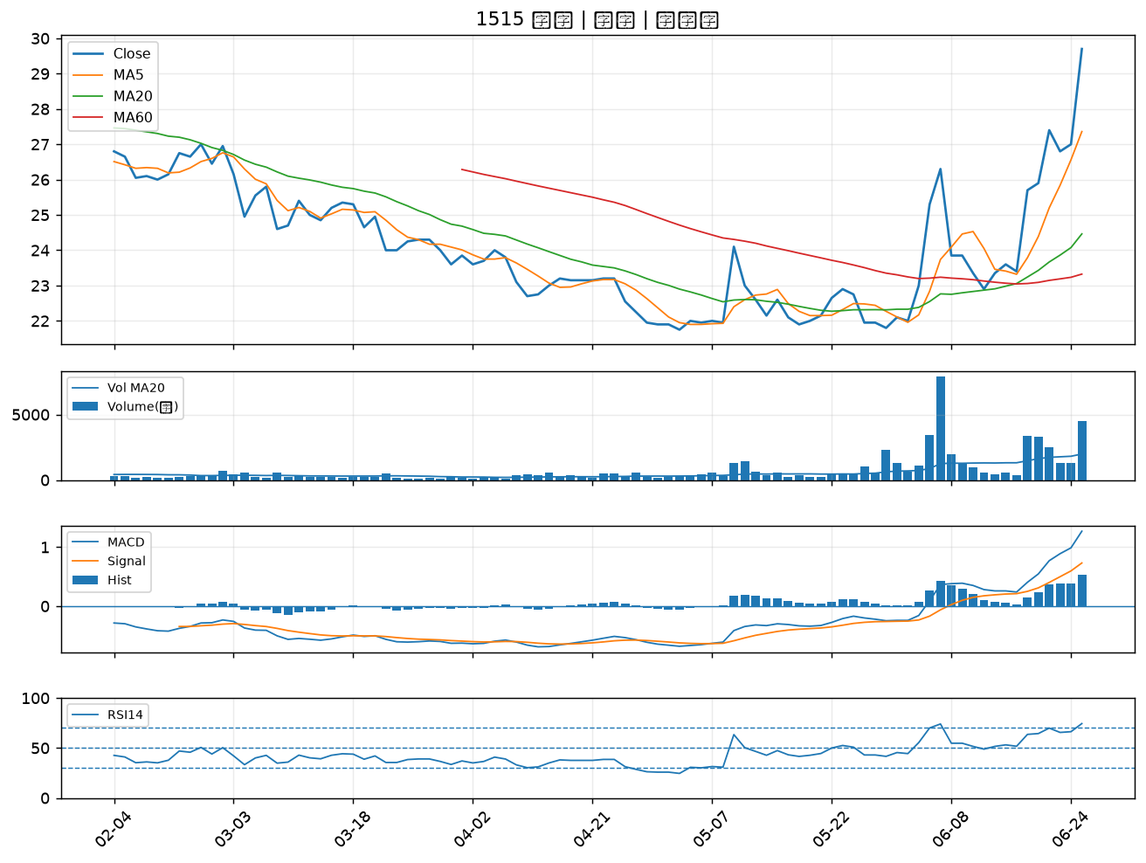

6129 普誠｜A級
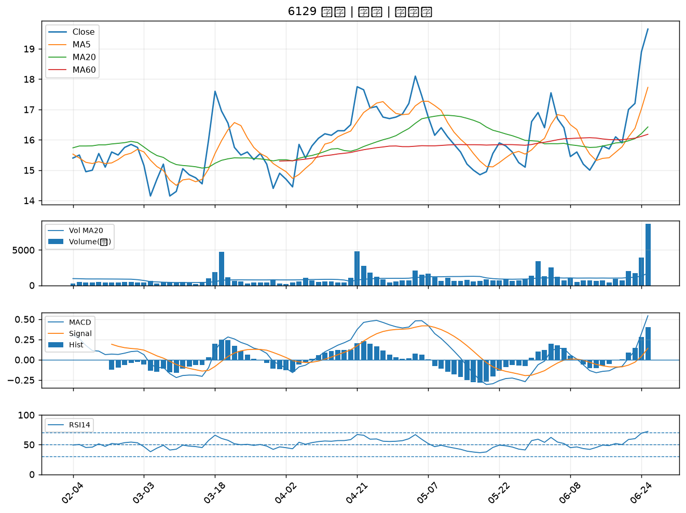

6139 亞翔｜A級
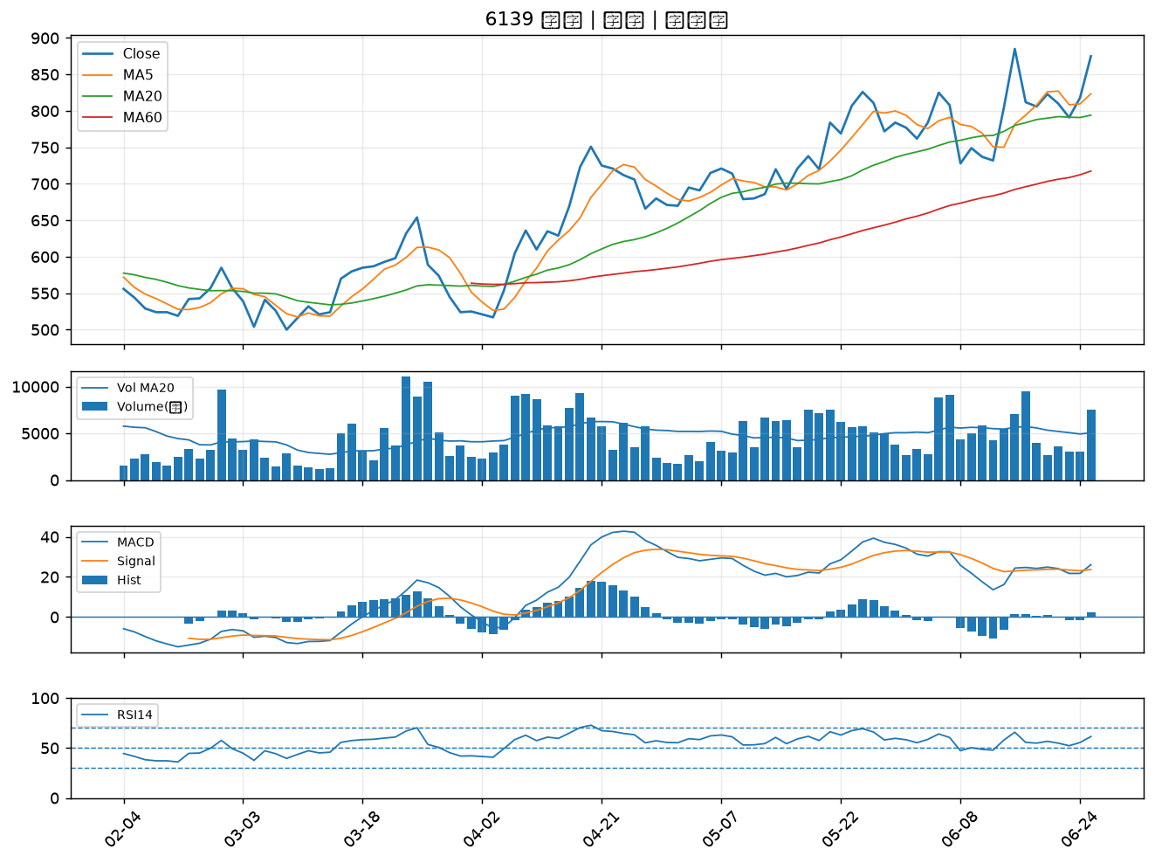

1301 台塑｜A級
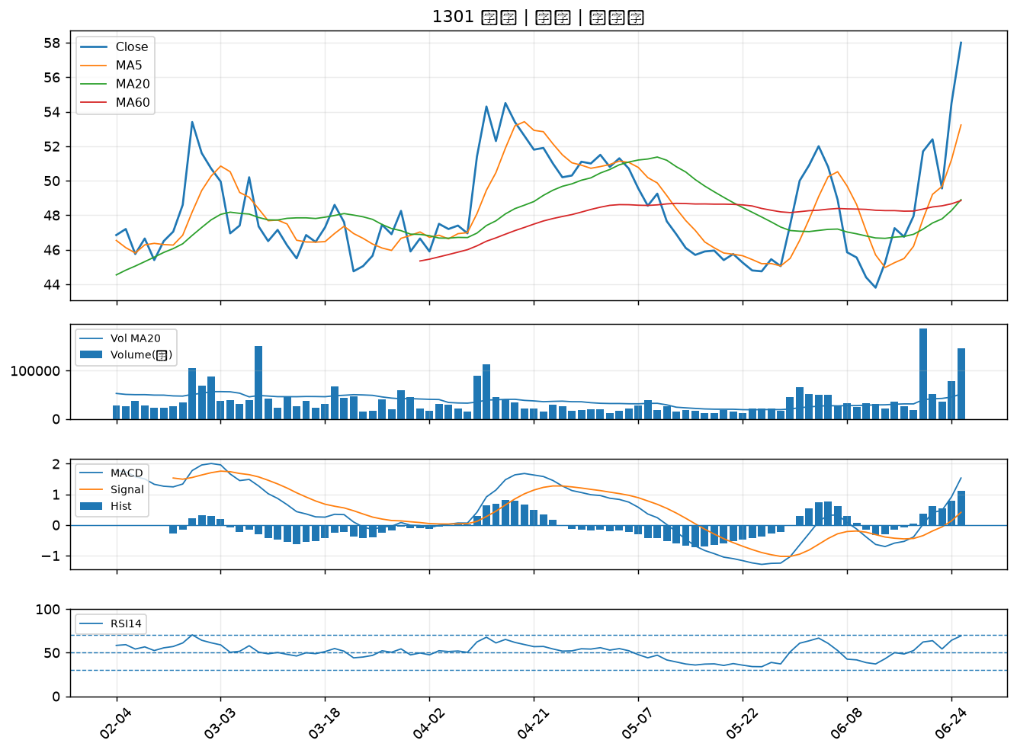

2886 兆豐金｜A級
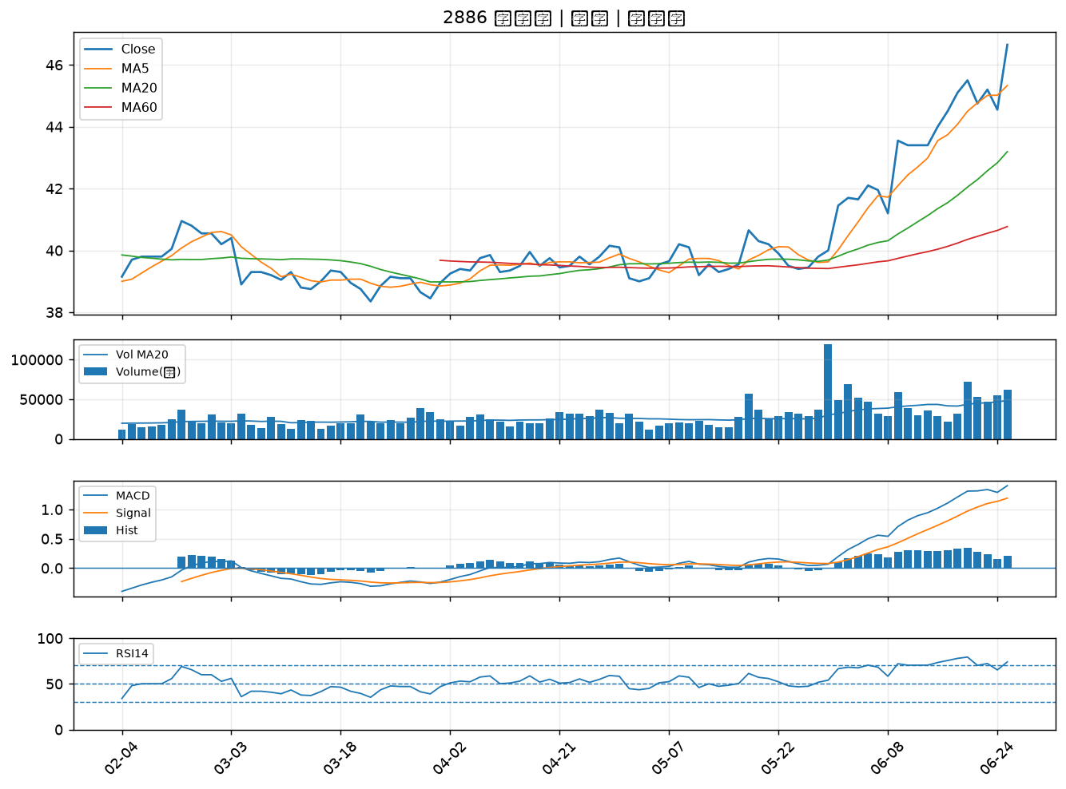

8071 能率網通｜A級
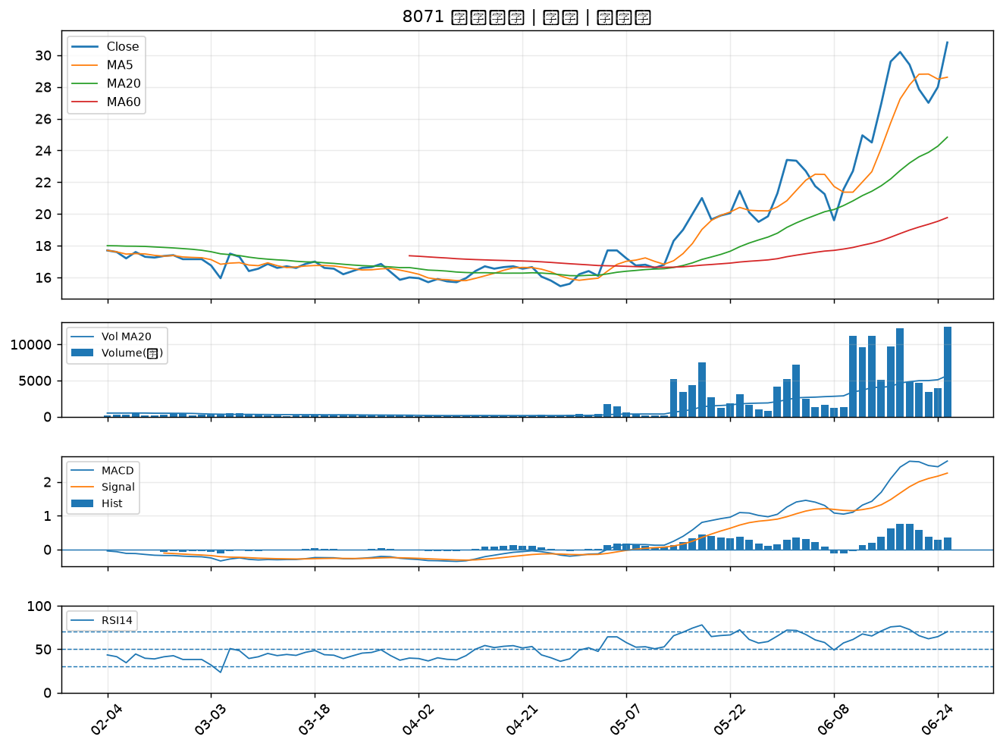

3402 漢科｜A級
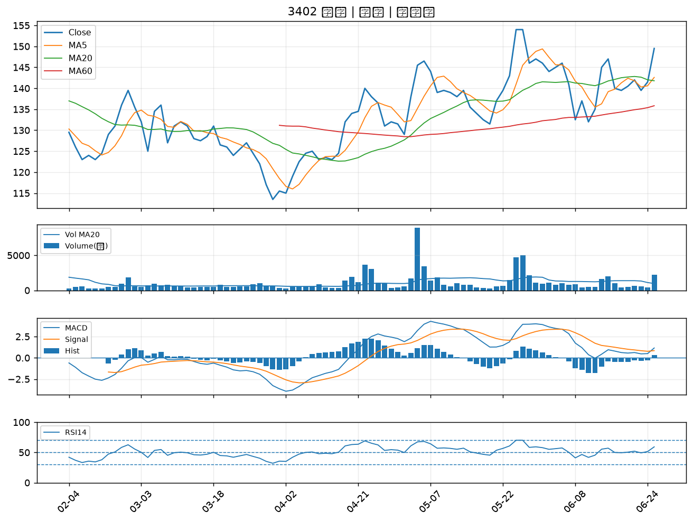

6409 旭隼｜A級
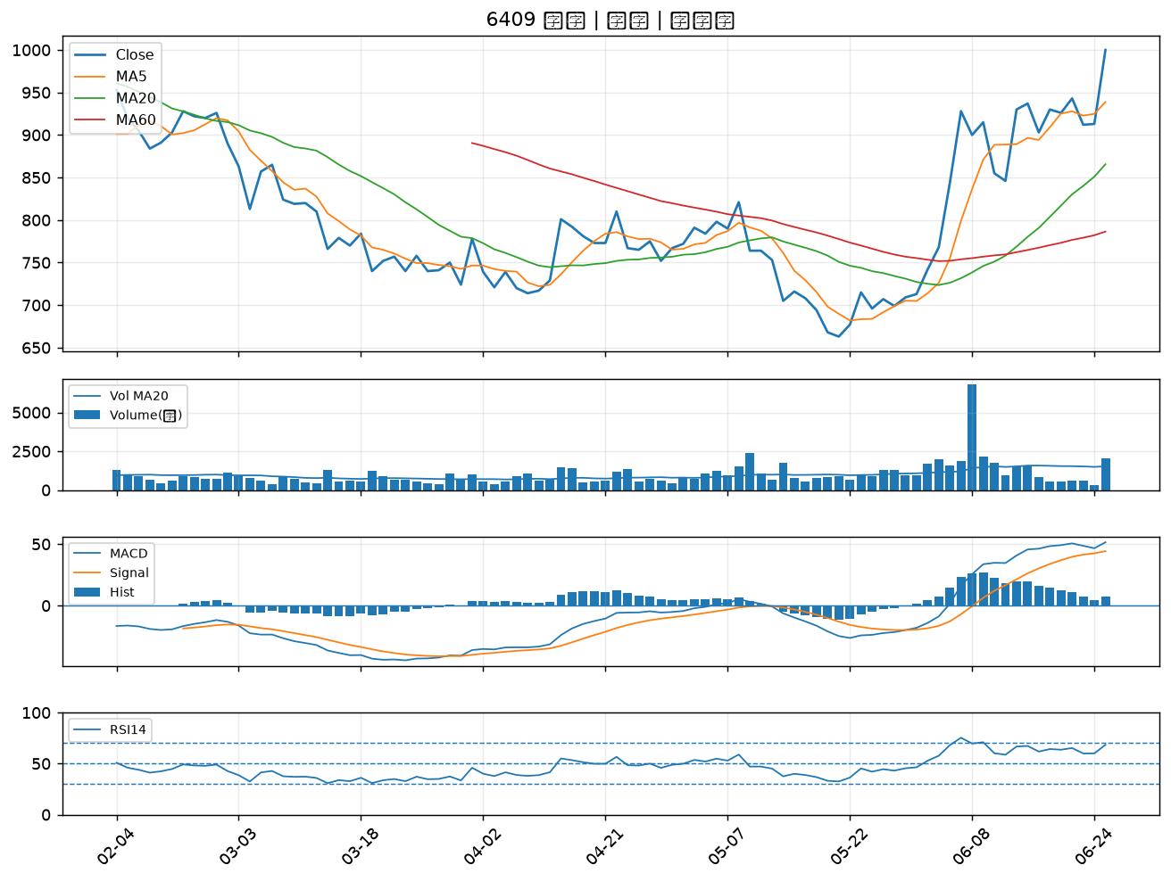

7777 能率亞洲｜A級
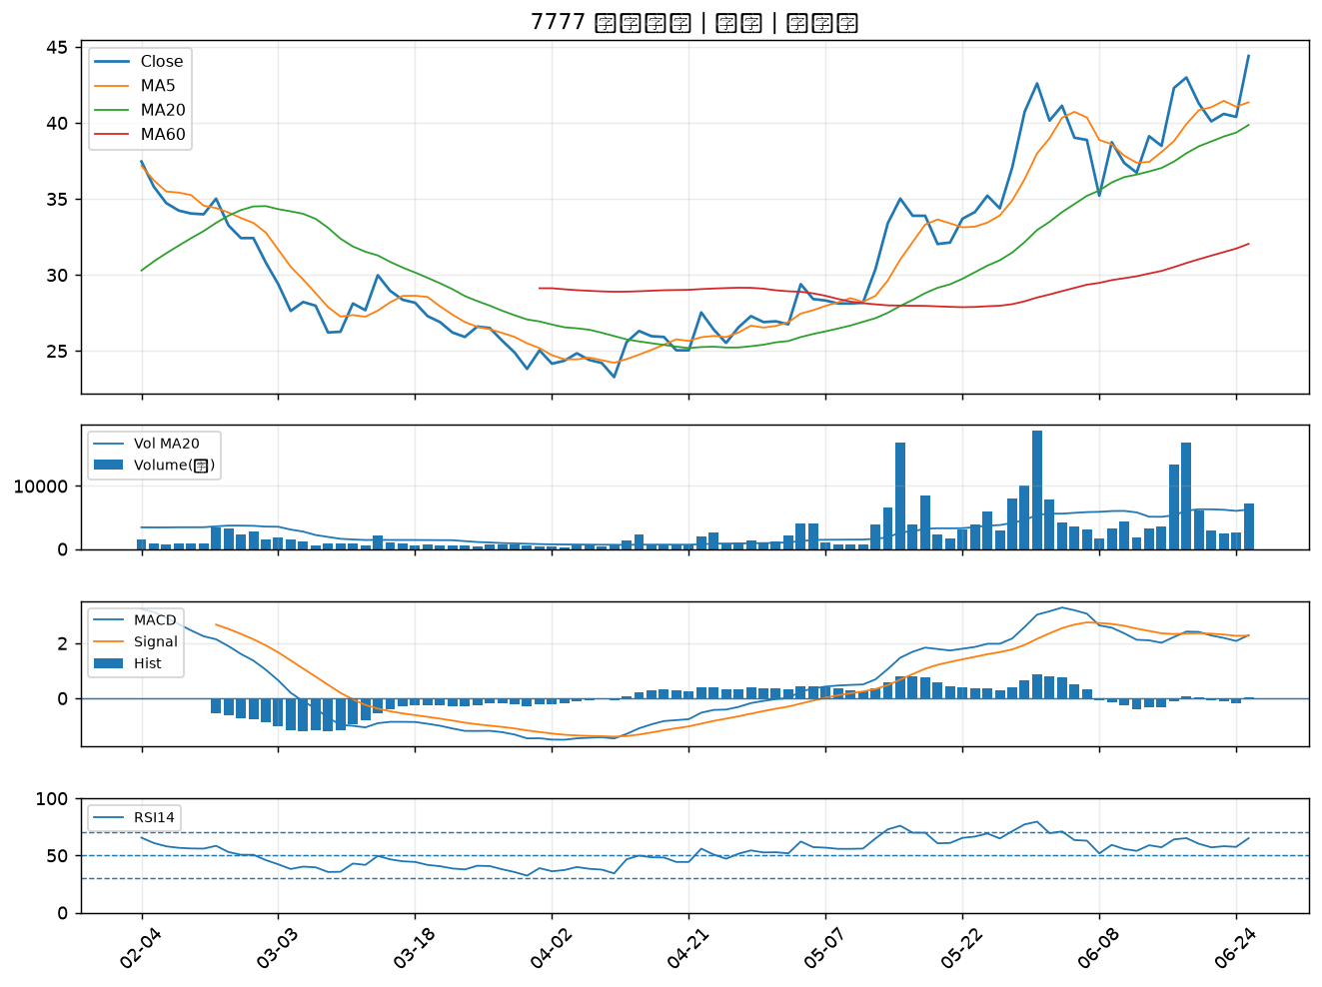

2404 漢唐｜A級
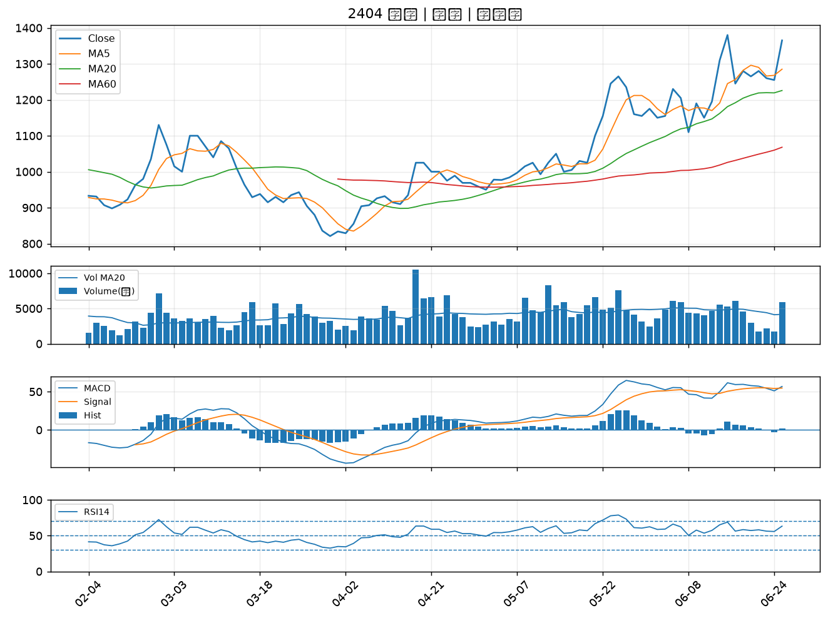

3596 智易｜A級
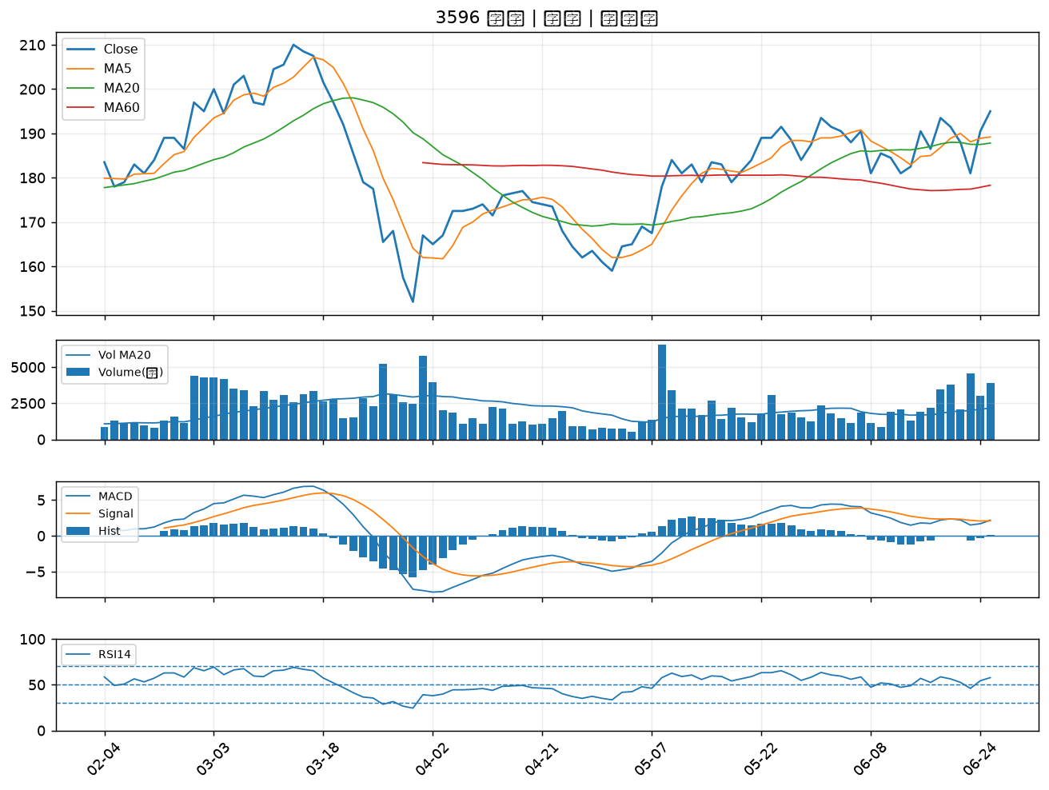

2425 承啟｜A級
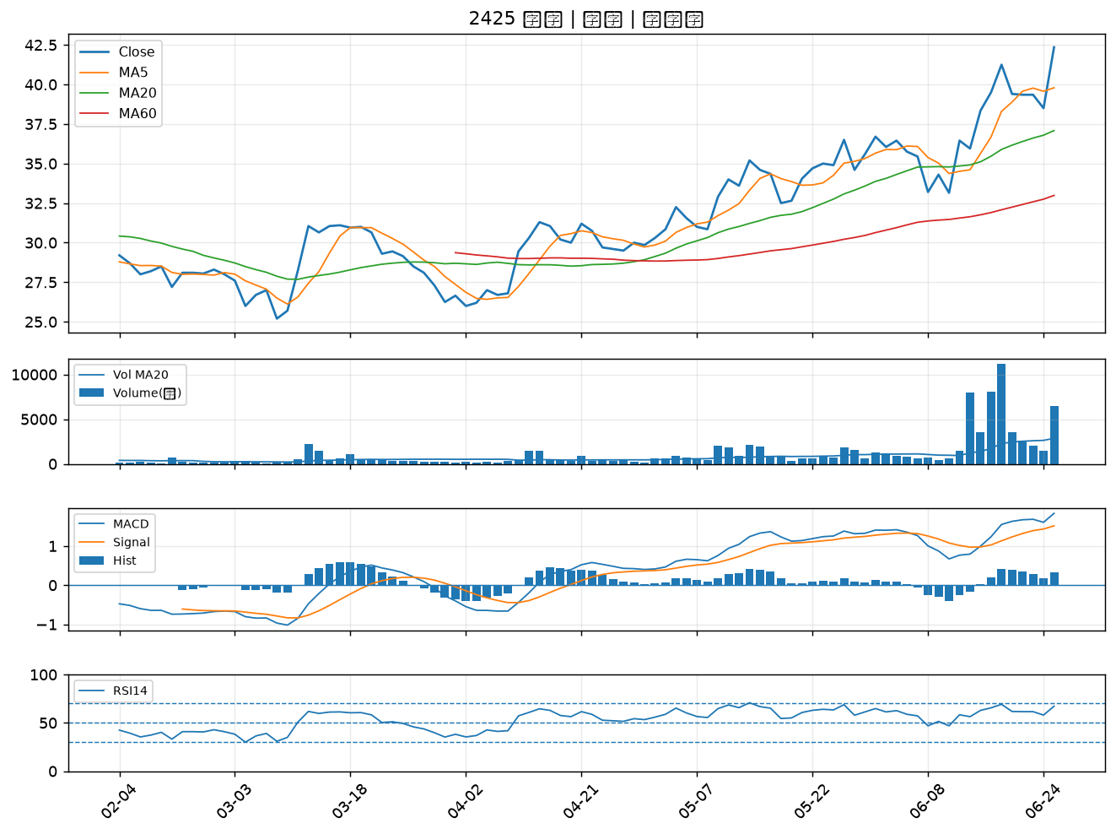

1434 福懋｜A級
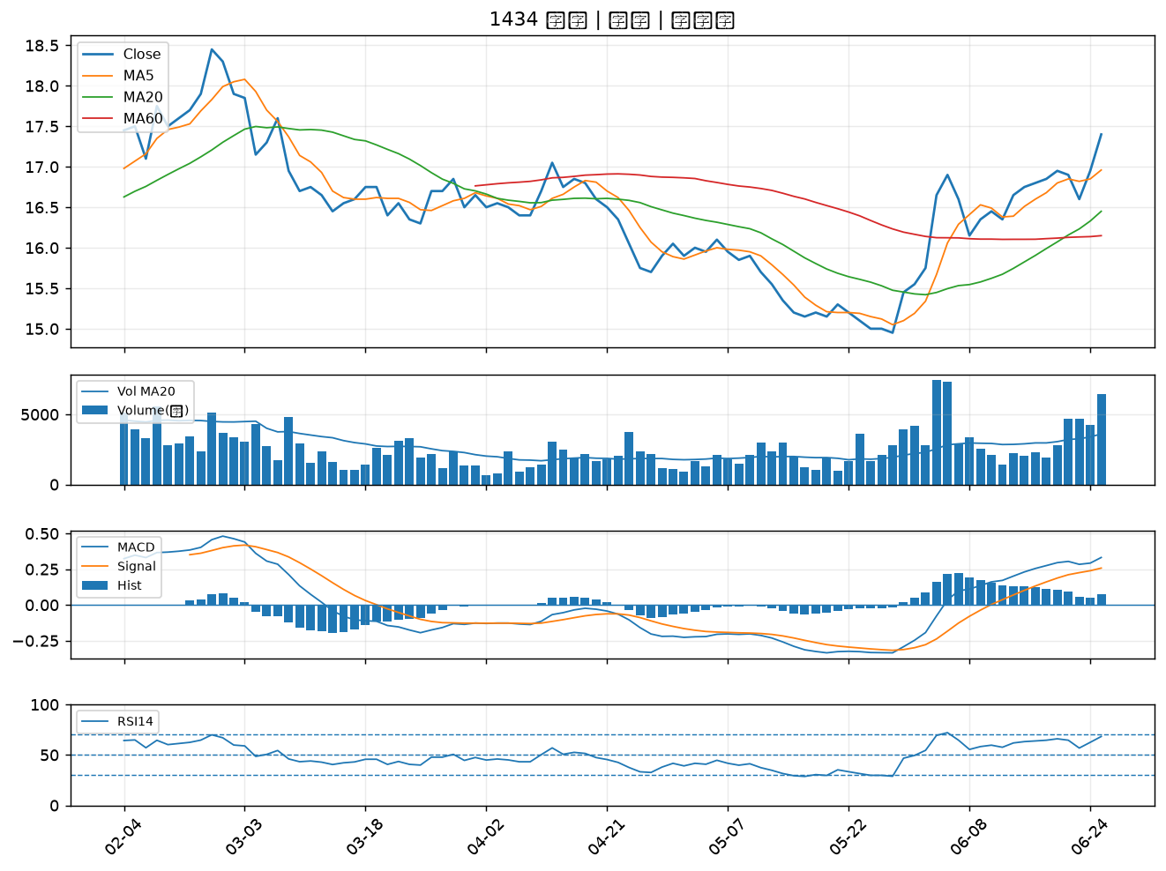

6901 鑽石投資｜B級
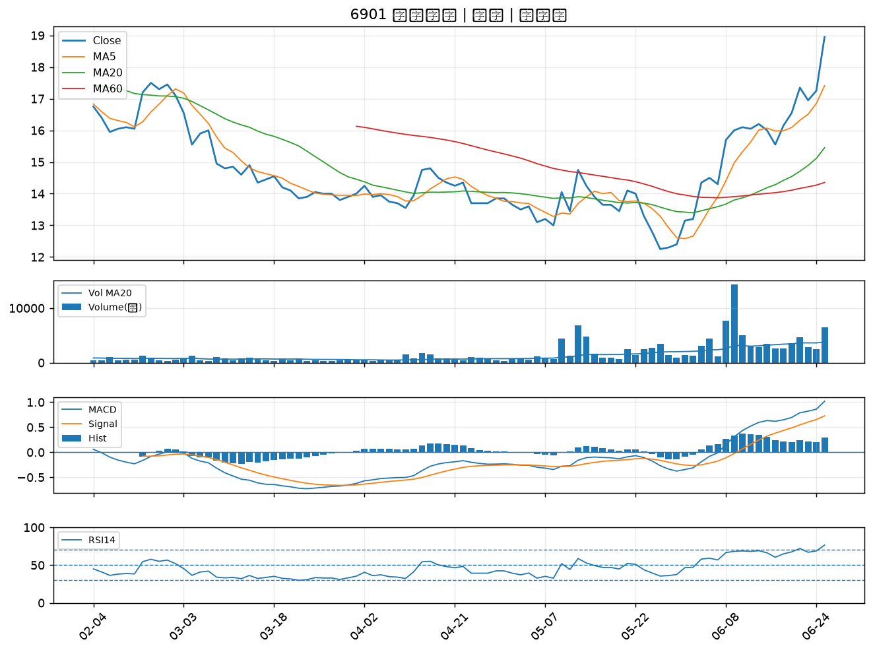

6127 九豪｜B級
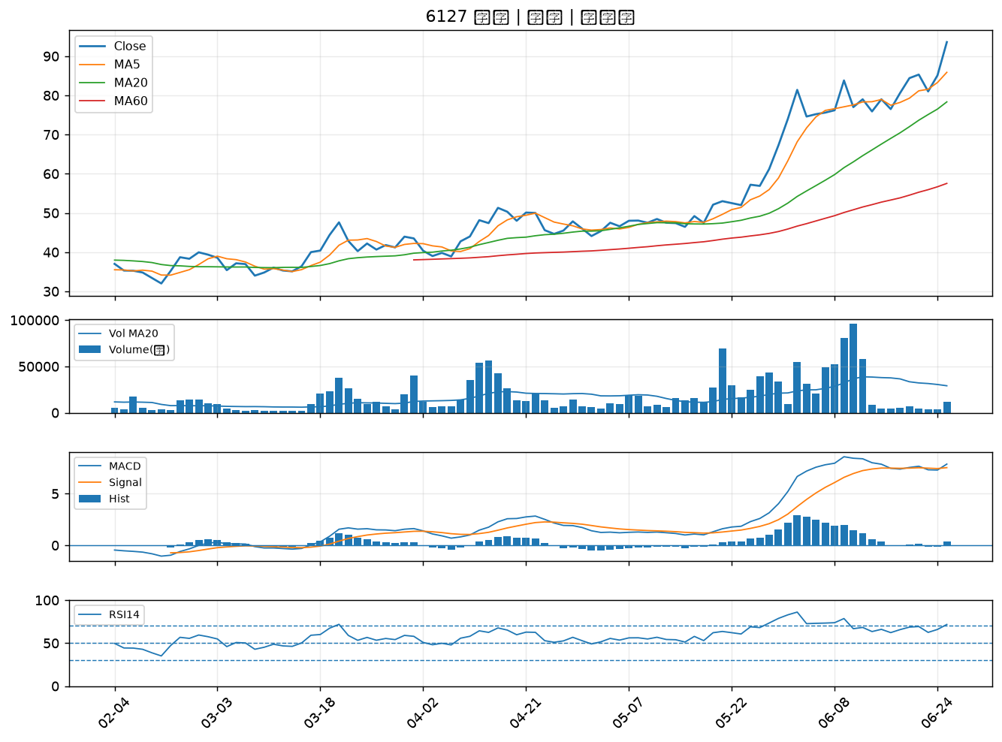

1313 聯成｜B級
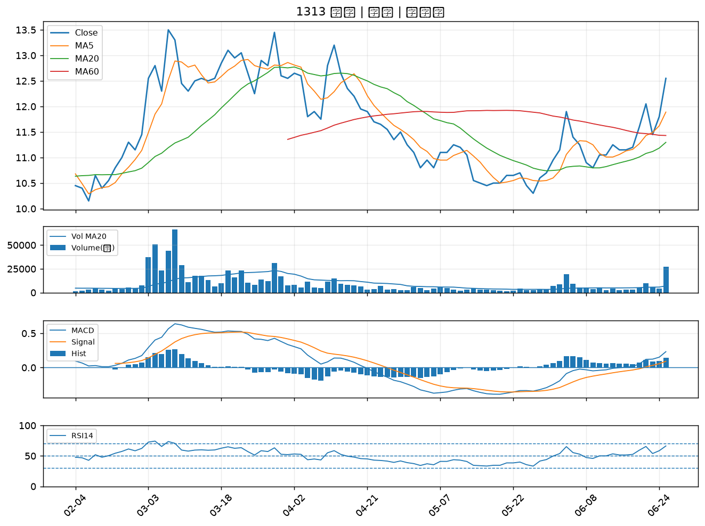

1229 聯華｜B級
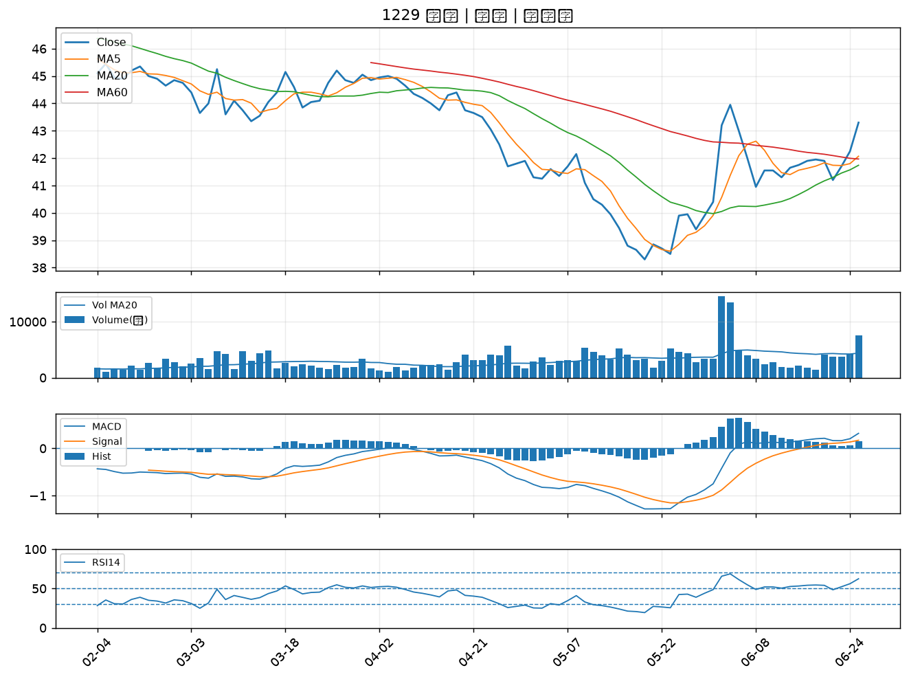

6270 倍微｜B級
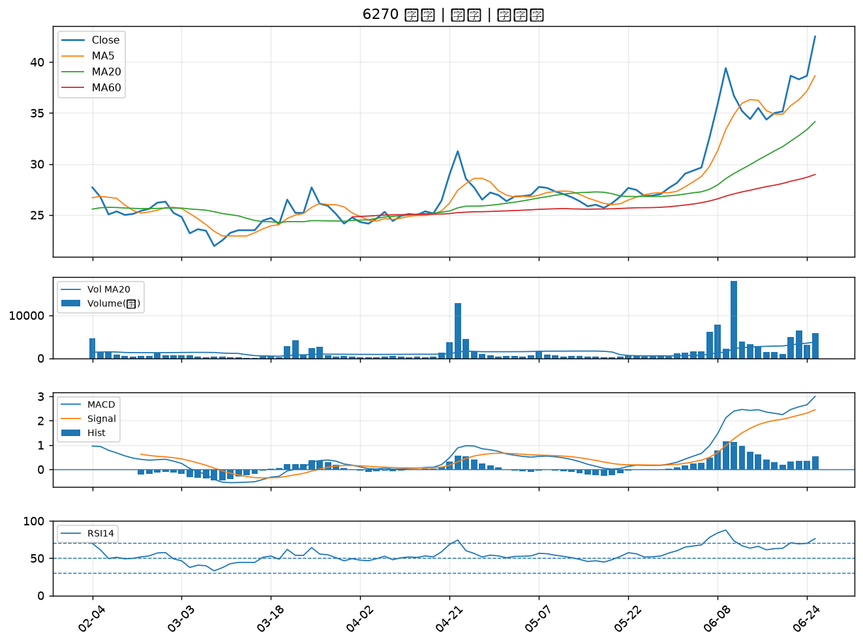

6213 聯茂｜B級
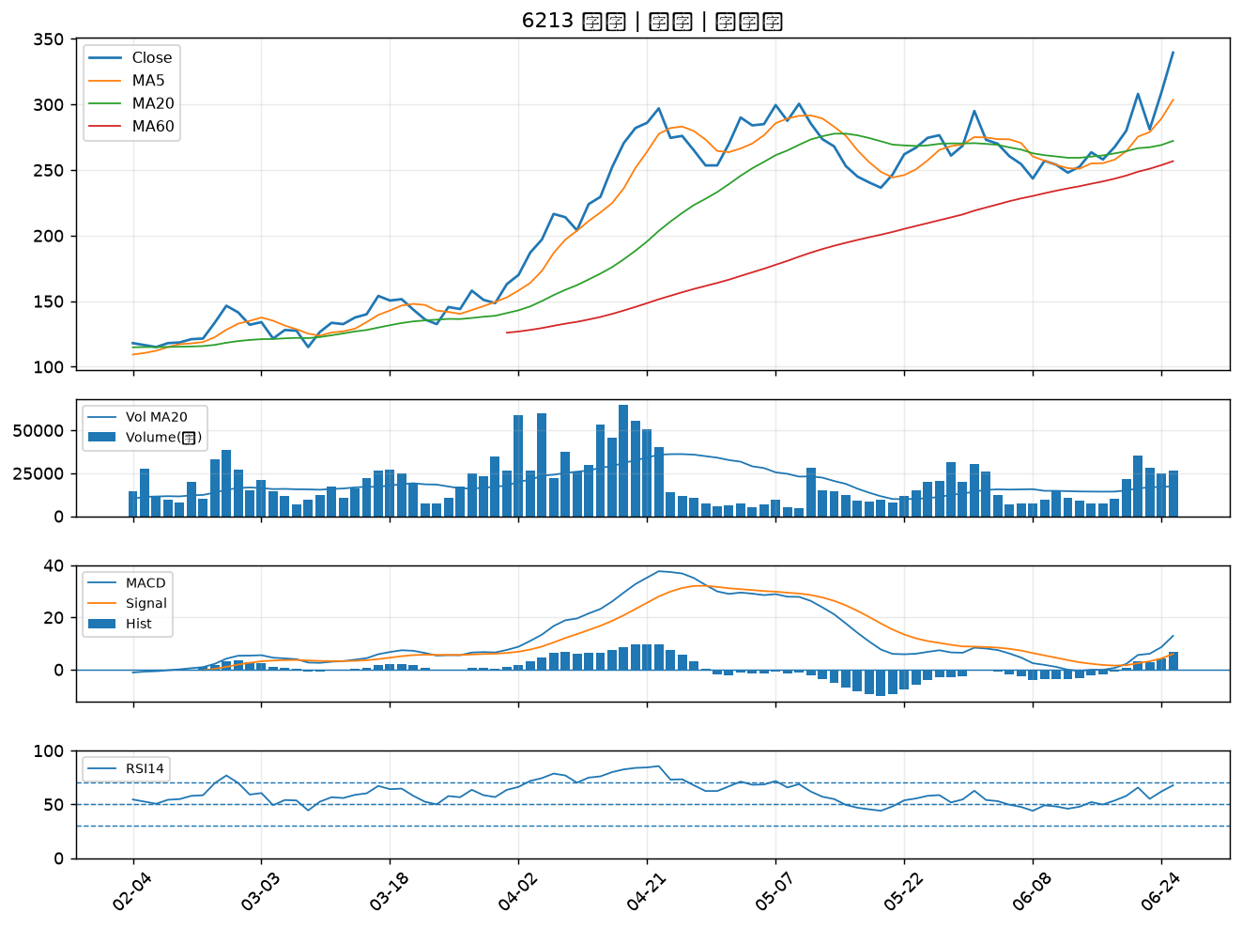

6197 佳必琪｜B級

